iWSN感測器資料
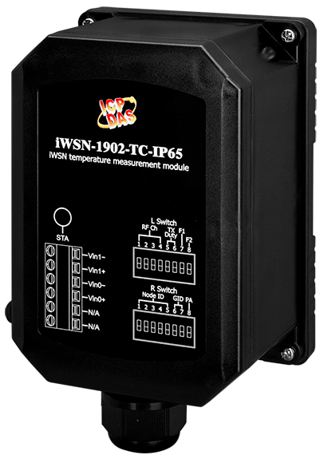
↓輸入站號1~31可計算資料位址
Sensor 站號
1
 |  | iWSN-3020-TC-BT-IP65
iWSN-200U / iWSN-200R (Base1, Dec) | iWSN-200E (Base1, Dec) | 命令碼 | 屬性 | 資料型態 | iWSN Utility 項目名稱 | 說明 | 備註
40332 | 40018 | 03, 04 | R | Uint16 | DutyCycle | [High byte] 自動回傳週期。 | (Bit7~Bit6) 00: Bit5~Bit0表示的單位為秒。 01: Bit5~Bit0表示的單位為分。 10: Bit5~Bit0表示的單位為時。 11: 保留。 (Bit5~Bit0) 依據Bit7~Bit6的單位定義，代表不同的意義。 數值1~63: 表示1~63個單位時間。 數值0: 保留。
 |  |  |  |  | RSSI | [Low byte] 無線訊號強度。 | 數值範圍0~255，數值越大訊號越好，建議至少120 (0x78)以上為佳。
40333 | 40019 | 03, 04 | R | Uint16 | FWVer | [High byte] 韌體版本。 | 數值範圍10~255。 例如：數值10=v1.0、數值255=v25.5。
 |  |  |  |  | SN | [Low byte] 無線封包的序列號。 | [High nibble] 保留
 |  |  |  |  |  |  | [Low nibble] 無線封包的序列號，數值範圍0~15。
40334 | 40020 | 03, 04 | R | Uint16 | - | [High byte] 感測器模組代號。 | 數值範圍0~255。 請參考工作表「感測器模組代號」。
 |  |  |  |  |  | [Low byte] 擴充模組代號。 | 數值範圍0~255。 請參考工作表「擴充模組代號」。
40335 | 40021 | 03, 04 | R | Uint16 | - | [High byte] 無線封包中Raw data區段的資料長度。 | 數值範圍0~48，單位:bytes。 數值0: 未接收過無線封包。
 |  |  |  |  | HardwareStatus | [Low byte] 電池電量狀態。 | 數值範圍101~104 (0x65~0x68)。 數值104 (0x68): 100~41%。 數值103 (0x67): 40 ~ 11%。 數值102 (0x66): 10 ~ 1%。 數值101 (0x65): < 1%。
40336 | 40022 | 03, 04 | R | Int16 | TEMP_0 (℃) | 通道0熱電偶的量測溫度。 | 數值範圍-32768~32767，單位: 0.1℃，其中有4種數值表示4種狀態。 數值32767 (0x7FFF): 熱電偶接線開路。 數值32766 (0x7FFE): 超過上限。 數值-32768 (0x8000): 低於下限。 數值=冷接點的量測溫度: 熱電偶接線短路或熱電偶與冷接點達到熱平衡。
40337 | 40023 | 03, 04 | R | Int16 | TEMP_1 (℃) | 通道1熱電偶的量測溫度。
40338 | 40024 | 03, 04 | R | Int16 | CJC (℃) | 冷接點的量測溫度，此為模組安裝位置的環境溫度。 | 數值範圍-32768~32767，單位: 0.1℃。
40339 | 40025 | 03, 04 | R | Int16 | TEMP_0_MAX (℃) | 通道0熱電偶的量測溫度(保持最大值)。 (註) 韌體版本v3.0(含)以上支援。 | 數值範圍-32768~32767，單位: 0.1℃。 (註) Wake按鍵長按3秒後可重置最大值。
40340 | 40026 | 03, 04 | R | Int16 | TEMP_1_MAX (℃) | 通道1熱電偶的量測溫度(保持最大值)。 (註) 韌體版本v3.0(含)以上支援。 | 數值範圍-32768~32767，單位: 0.1℃。 (註) Wake按鍵長按3秒後可重置最大值。
40341 | 40027 | 03, 04 | R | Uint16 | Is_CJC_Disable | [High byte] 是否禁用冷接點的量測溫度? (註) 韌體版本v3.0(含)以上支援。 | 數值範圍0~1。 數值0: 否。 數值1: 是。
 |  |  |  |  | TC_Type | [Low byte] 熱電偶的種類。 (註) 韌體版本v3.0(含)以上支援。 | 數值範圍0~7，分別是K、R、S、C、B、N、T、E等8種熱電偶。

